Upload(시중가)-별도입력
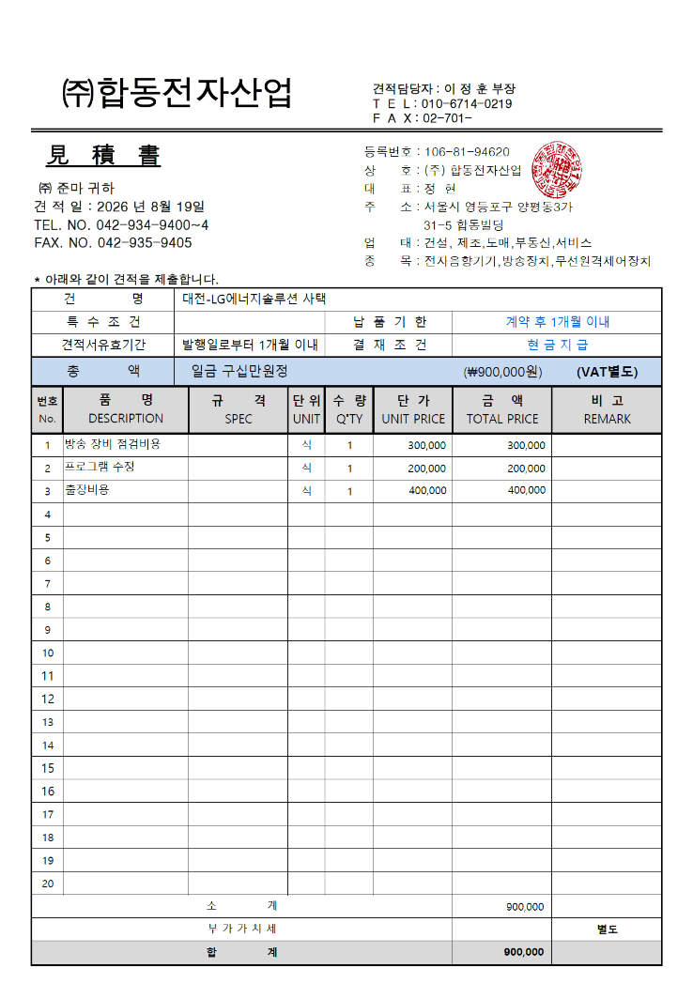
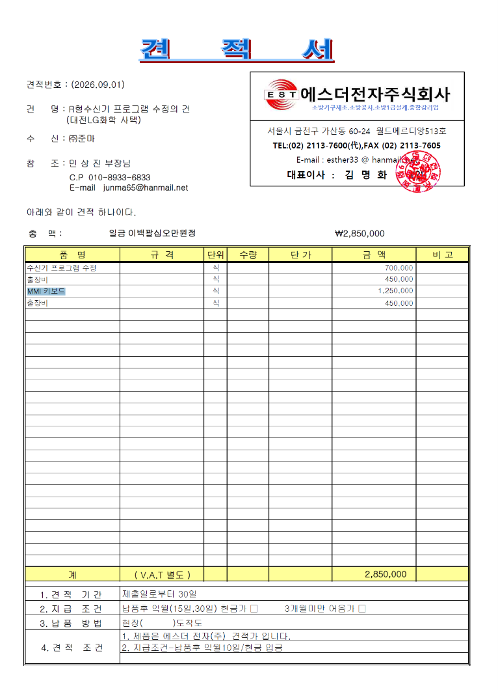
표준내역코드 | 세부공종 | 품명 | 규격 | 단위 | 수량 | 재료비단가 | 재료비소계 | 노무비단가 | 노무비소계 | 기계경비단가 | 기계경비소계 | 기타경비단가 | 기타경비소계 | 할증코드 | 재료비할증율 | 노무비할증율 | 할증내용
 | ★ 방송 장비 점검 및 Program 수정 |  |  | ★ 수신기 프로그램 수정 및 MMI 키보드 교체

